database
administrators-管理员
字段名 | 注释
id | 管理员id
name | 用户名
password | 密码

 |  | 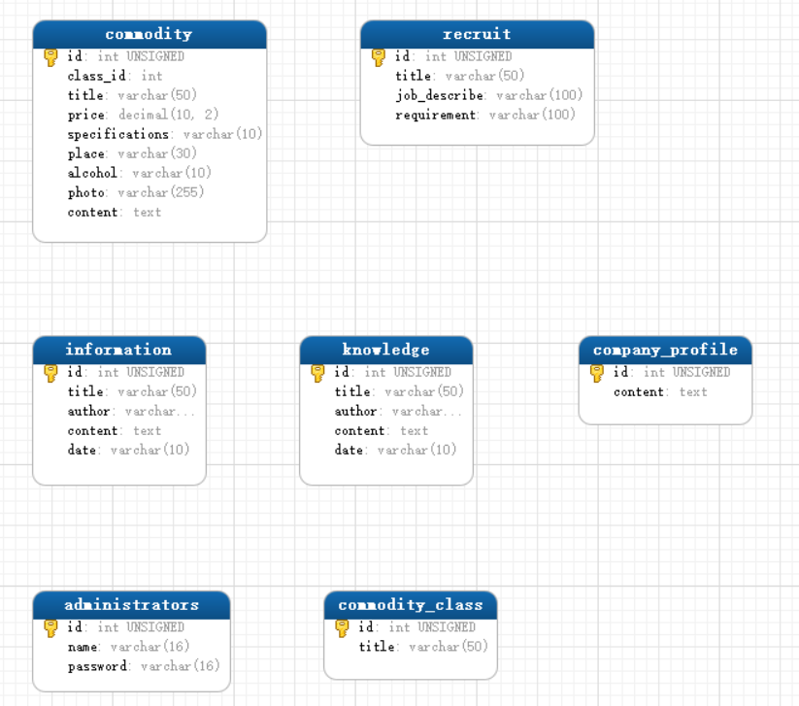
commodity-商品
字段名 | 注释
id | 商品id
class_id | 类别id
title | 名称
price | 价格
specifications | 规格
place | 产地
alcohol | 酒精度数
photo | 图片
content | 介绍

commodity_class-商品类别
字段名 | 类别id
id | 主键
titile | 名称

company_profile-商品介绍
字段名 | 注释
id | 介绍id
content | 说明

information-资讯信息表
字段名 | 注释
id | 主键
title | 标题
author | 作者
content | 内容
date | 创建日期

knowledge-红酒知识
字段名 | 注释
id | 主键
title | 标题
author | 作者
content | 内容
date | 创建日期

recruit-招聘表
字段名 | 注释
id | 主键
title | 招聘岗位
job_describe | 岗位描述
requirement | 岗位要求

